Titelblatt
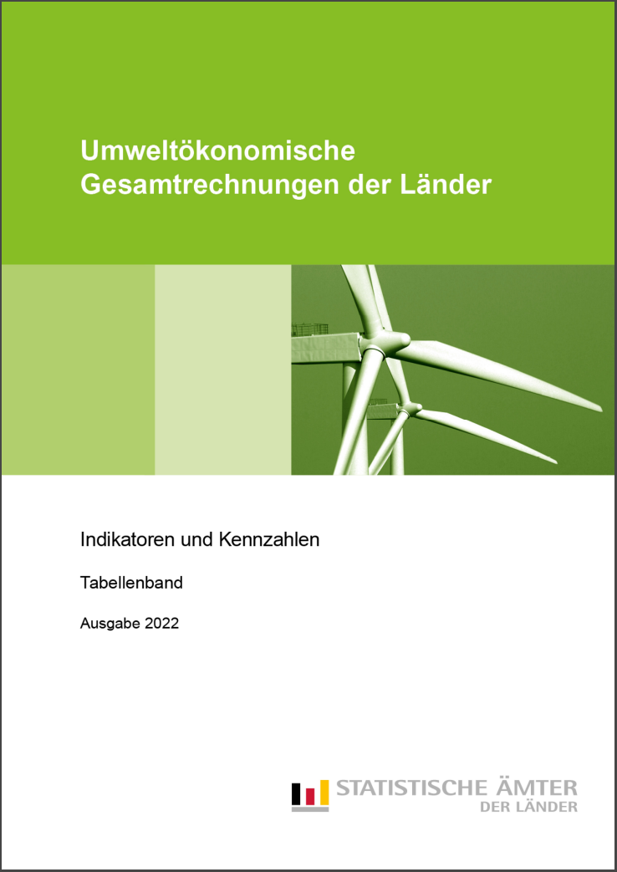
zurück
zurück
zurück
zurück
Zum Impressum | Zum Inhalt

Impressum
zurück
zurück
zurück
zurück
Zurück zum Inhalt

Impressum

Herausgeber:
Arbeitskreis Umweltökonomische Gesamtrechnungen der Länder
im Auftrag der Statistischen Ämter der Länder

Herstellung und Redaktion:
Information und Technik Nordrhein-Westfalen
Mauerstraße 51
40476 Düsseldorf
Telefon: 0211 9449-01
Fax: 0211 9449-8000
E-Mail: | poststelle@it.nrw.de
Internet: | http://www.it.nrw

Erscheinungsfolge: jährlich
Erschienen im November 2022

Kostenfreier Download im Internet: |  | www.statistikportal.de | und | www.statistikportal.de/de/ugrdl

Weitere fachliche Informationen zur UGRdL erhalten Sie auf der Homepage
des Arbeitskreises unter: |  | www.statistikportal.de/de/ugrdl

Fotorechte:
Titel-Foto: © Siemens-Pressebild

© Information und Technik NRW, Düsseldorf, 2022
(im Auftrag der Herausgebergemeinschaft)
Vervielfältigung und Verbreitung, auch auszugsweise, mit Quellenangabe gestattet.

Inhalt
zurück

Inhalt

Hinweis
Durch Anklicken der -Symbole am Rand der Tabellenübersicht werden
tiefer gegliederte Tabellen in das Inhaltsverzeichnis eingeblendet, die sich
anschließend durch Anklicken der -Symbole wieder ausblenden lassen.

Erläuterungen

Anschriftenverzeichnis der Statistischen Ämter des Bundes und der Länder

Tabellenverzeichnis

1. Abfall
2. Dissipativer Gebrauch und dissipative Verluste
3. Energie
4. Fläche und Raum
5. Gase
6. Material- und Energieflussrechnung
7. Private Konsumausgaben und Umwelt
8. Rohstoffe
9. Umweltschutz
10. Verkehr und Umwelt
11. Wasser und Abwasser
12. Wirtschaft und Bevölkerung (Bezugszahlen)

Erläuterungen
zurück
zurück
zurück
zurück
Zurück zum Inhalt

Erläuterungen

In den Tabellen finden Sie in der Insgesamt-Zeile zwei verschiedene Bezeichnungen. Wird der Begriff „Deutschland“ verwendet, so handelt es sich dabei um die vom Statistischen Bundesamt veröffentlichten Werte für Gesamtdeutschland. Steht dort die Bezeichnung „Summe der Länder“, so ist damit die Summe der vom AK UGRdL berechneten Länderwerte gemeint.

Den Tabellen nach Wirtschaftszweigen liegt die Klassifikation der Wirtschaftszweige, Ausgabe 2008 (WZ 2008) zugrunde. Ergebnisse mit einer Gliederung nach der vorherigen Wirtschaftszweig- systematik (WZ 2003) werden nicht mehr erstellt. Die letzten Ergebnisse nach WZ 2003 sind im Tabellenteil der Gemeinschaftsveröffentlichung 2012 ausgewiesen. Infolge von grundlegenden Unterschieden zwischen den Systematiken dürfen Ergebnisse nach WZ 2003 und WZ 2008 nicht nebeneinander gestellt werden. Das führt dazu, dass einige Ergebnisse in dieser Veröffentlichung nur für einzelne Jahre oder als kürzere Zeitreihe dargestellt werden können.

Die Zahlen in den Tabellen haben häufig Nachkommastellen, die nicht angezeigt werden, da sie zwar auf Berechnungen zurückzuführen sind, aber für die Ergebnisse keine höhere Genauigkeit liefern.

Für eine Weitergabe oder Veröffentlichung sollten die Zahlen daher nur in der angezeigten Tiefe (mit Quellenangabe) verwendet werden.

Weitere Erläuterungen zu einzelnen Begriffen finden Sie unter:
www.statistikportal.de/de/ugrdl
www.statistikportal.de/de/ugrdl/glossar-und-methoden

Hinweis

Sofern nicht anders genannt, Quelle „Statistische Ämter des Bundes und der Länder“

Zeichenerklärungen (nach DIN 55 301)

0 | weniger als die Hälfte von 1 in der letzten besetzten Stelle, jedoch mehr als nichts
– | nichts vorhanden (genau null)
. | Zahlenwert unbekannt oder geheim zu halten
… | Zahlenwert lag bei Redaktionsschluss noch nicht vor
x | Tabellenfach gesperrt, weil Angabe nicht sinnvoll

